界面&功能
转职系统 |  |  |  | 功能总览

 | 功能入口 |  |  |  |  | 转职相关基础规则和清单
 |  |  |  |  | 1.设计目的是什么
 | 1.主界面点击【转职】图标进入 |  |  |  | ▶ | 达到一定等级后可转职，转职后激活对应特殊技能
 | 2.图标位于主界面右下角 |  |  |  | ▶ | 转职后每提高一定等级，会获得倾向性的属性加强
 | 3.参考图标

 |  |  |  |  | 2.基本规则
 |  |  |  |  | ▶ | 达到基础角色等级后，进入界面选择转职方向
 |  |  |  |  | ▶ | 选择后不可更改，

 |  |  |  |  | 3.解锁方式
 |  |  |  |  | ▶ | 等级解锁

 |  |  |  |  | 4关联功能
 |  |  |  |  | ▶ | 主界面【入口位置】

 | 专职界面及相关规则【当前为示例】 |  |  | 功能规则

 | 1.转职选择界面

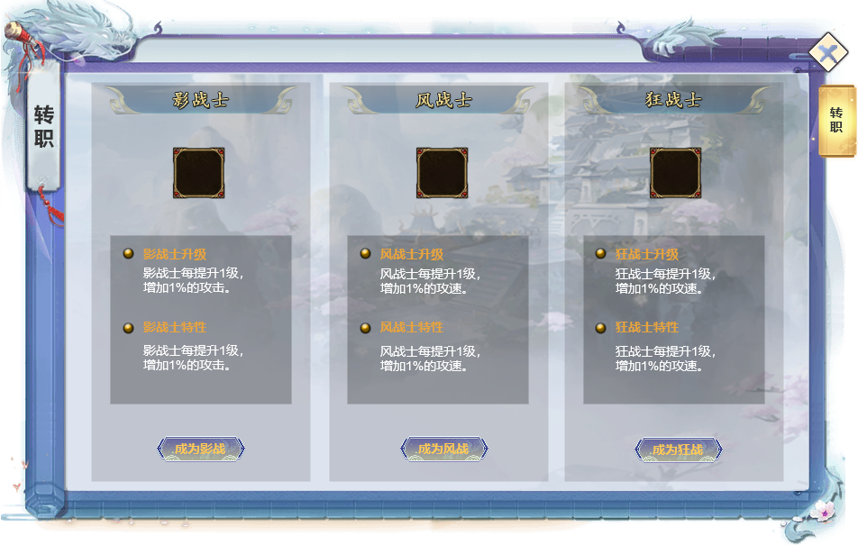
 |  | 1.转职项目
 |  | ▶ | 职业-转职名1
 |  | ▶ | 职业-转职名2
 |  | ▶ | 职业-转职名3
 |  | ▶ | 转职职业代表图标

 |  | 2.专职特性介绍
 |  | ▶ | 升级特效
 |  | ▶ | 转职特效
1
 |  | ▶ | 确定选择该转职

2

 | 创建新行会

 | 1.确认转职后信息界面

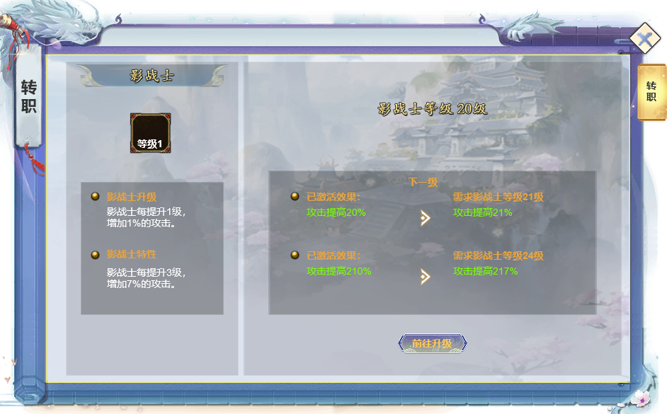

 |  | 2.当前转职效果——下一级效果

 |  | ▶ | 当前升级特效——下一级升级特效及所需转职等级
 |  | ▶ | 当前转职特效——下一级转职特效及所需转职等级
 |  | ▶ | 前往升级——链接到经验副本

 | 参考界面

功能美需
UI需求

 | 序号 | 类型 | 对应界面 | 内容 | 功能需求 | 策划建议 | 参考图
 | 1 | UI
 | 2 | UI
 | 3 | UI
 | 4 | UI
 | 5 | UI
 | 6 | UI
 | 7 | UI
 | 8 | UI
 | 9 | UI
 | 10 | UI
 | 11 | UI
 | 12 | UI
 | 13 | UI
 | 14 | UI
 | 15 | UI
 | 16 | UI
 | 17 | UI
 | 18 | UI
 | 19 | UI

背景图需求

 | 序号 | 类型 | 对应界面 | 内容 | 功能需求 | 策划建议 | 参考图
 | 1 | 2D原画
 | 2 | 2D原画
 | 3 | 2D原画
 | 4 | 2D原画
 | 5 | 2D原画
 | 6 | 2D原画

道具图标需求

动效需求

 | 序号 | 类型 | 内容 | 描述 | 功能需求 | 策划建议 | 参考图

其他 （ICON，模型，表情等）

 | 序号 | 类型 | 对应界面 | 内容 | 功能需求 | 策划建议 | 参考图
 | 1 | ICON | 主界面 | 主界面代表技能功能的入口图标 | 主界面代表技能功能的入口图标 |  | 

参考界面
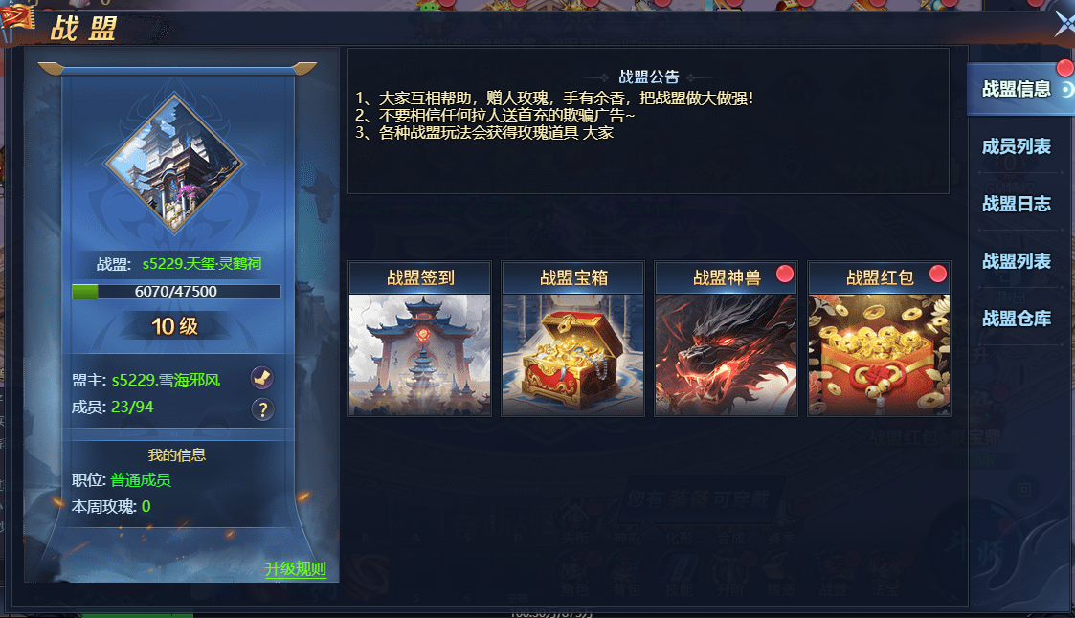
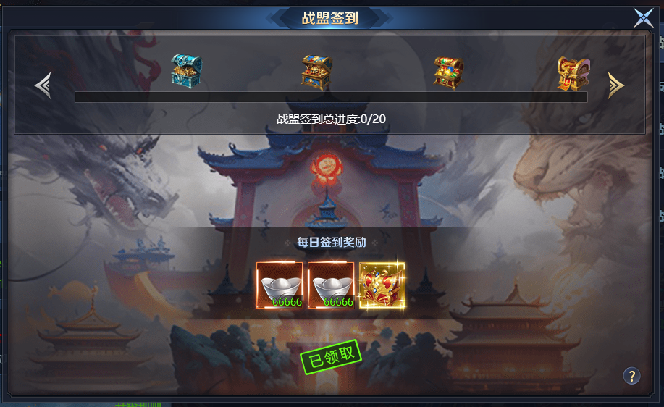
参考图

 | 参考游戏

